Amazon EC2構築
今回のAWS演習時、AWSの無料利用枠を使用。

 | 1. 以下のURLから、無料アカウントを作成し、AWS無料利用枠を使用できるようにする。
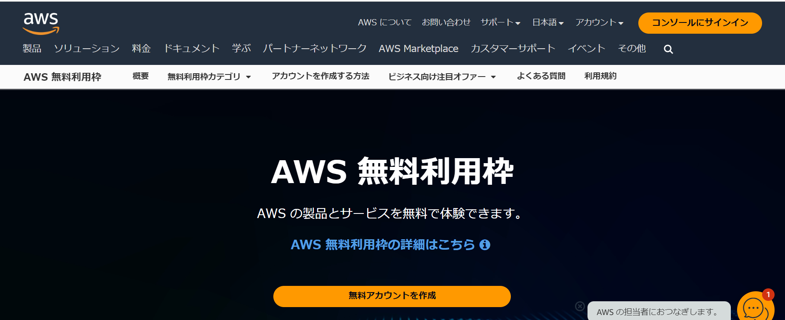

 | https://aws.amazon.com/jp/free/?gclid=CjwKCAjwtNi0BhA1EiwAWZaANPAUwFviQ-yr9jug8OPS3hyCSxTkNW1UJ9jzghJ5ncxgcs-wkIya5BoCDYEQAvD_BwE&trk=94c18984-27d1-4395-8dae-cdbf523f1ae5&sc_channel=ps&ef_id=CjwKCAjwtNi0BhA1EiwAWZaANPAUwFviQ-yr9jug8OPS3hyCSxTkNW1UJ9jzghJ5ncxgcs-wkIya5BoCDYEQAvD_BwE:G:s&s_kwcid=AL!4422!3!696313349033!e!!g!!aws!11775789002!119752658852&all-free-tier.sort-by=item.additionalFields.SortRank&all-free-tier.sort-order=asc&awsf.Free%20Tier%20Types=*all&awsf.Free%20Tier%20Categories=*all

 | 2. アカウントがある場合は既存のアカウントでサインイン。アカウントがない場合は、作成するために以下の画面でメールアドレスと新しいアカウント名を設定し、送信する。
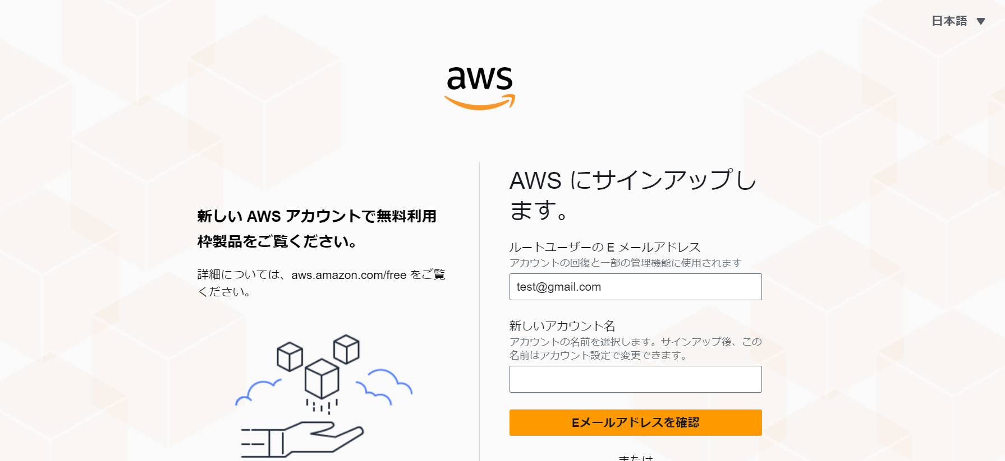

 | 3. メールアドレス宛に届いた確認コードを入力後、AWSアカウント情報の入力を行う。
 | AWSログイン時に使用するパスワードを設定。

 | 4. フルネーム、住所を入力して、Continueボタンを押下する。

 | 5. 連絡先情報、請求情報を本人確認で電話番号を入力し、「SMSを送信する」ボタンを押下する。

 | 6.サポートプラン選択時にベーシックサポート無料を選択して、「サインアップを完了」を押下する。

 | 7. AWSアカウント作成は完了となる。

 | 8. 上記2. の「アカウントがある場合は既存のアカウントでサインイン。」を押下し、「ルートユーザーのEメールを使用したサインイン」を押下。
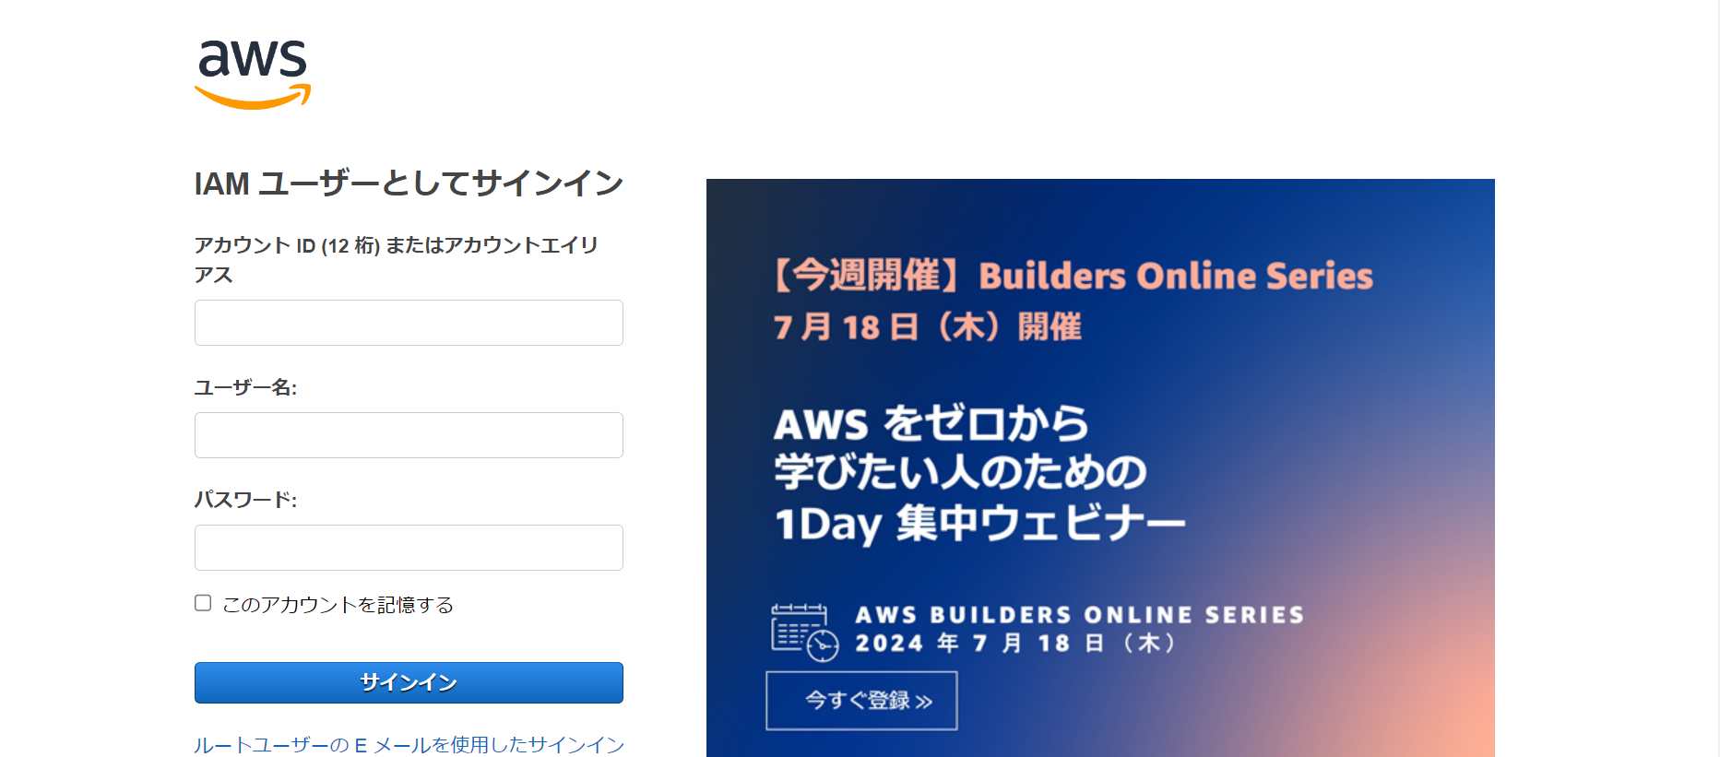

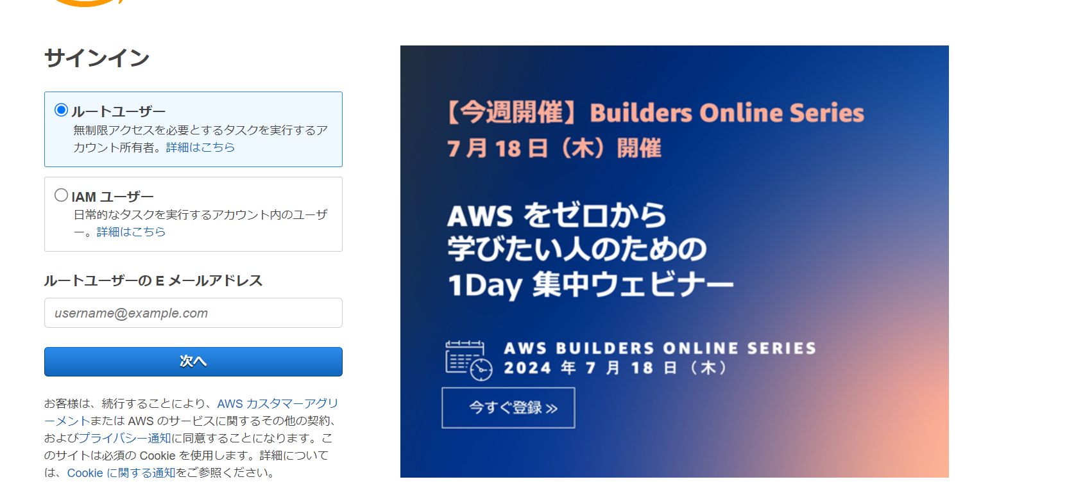
 | 9. ルートユーザーを選択状態で設定したメールアドレス入力し、次へを押下。

 | 10. Amazon EC2の使用を開始し、コンソールホームからインスタンス起動を選択。
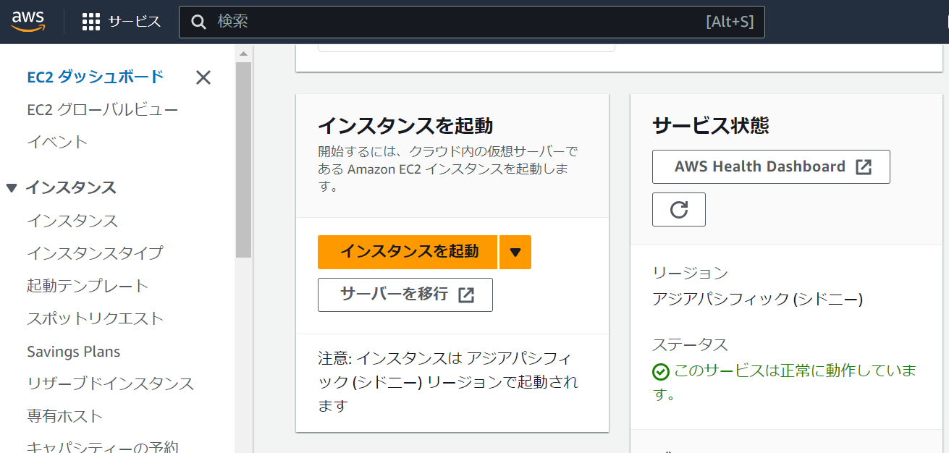

 | 11. 仮想マシン名を設定する。
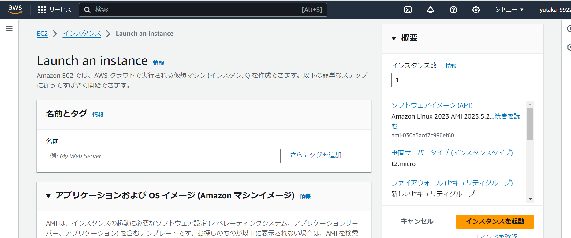

 | 12. OSイメージを設定。(今回はAmazon Linux)
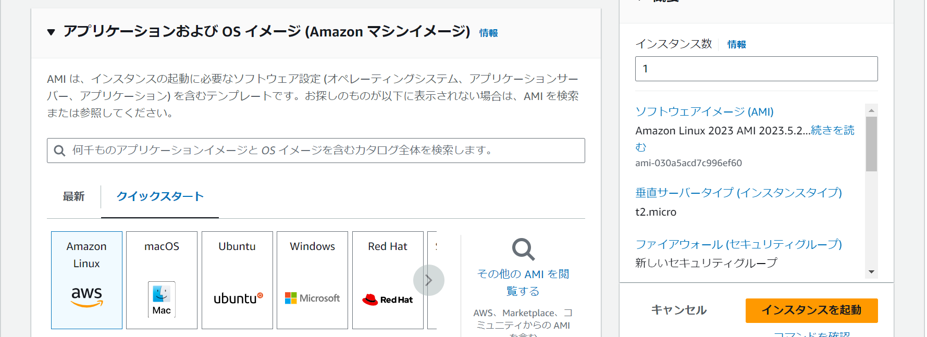

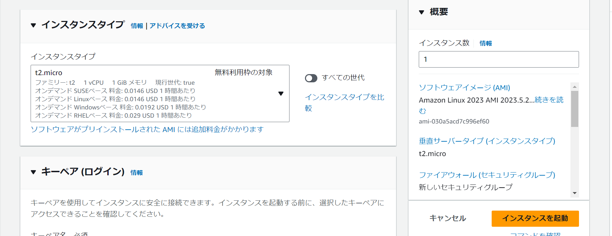
 | 13. インスタンスタイプを設定。(t2.micro 無料利用枠対象)その後、キーペアを作成する。

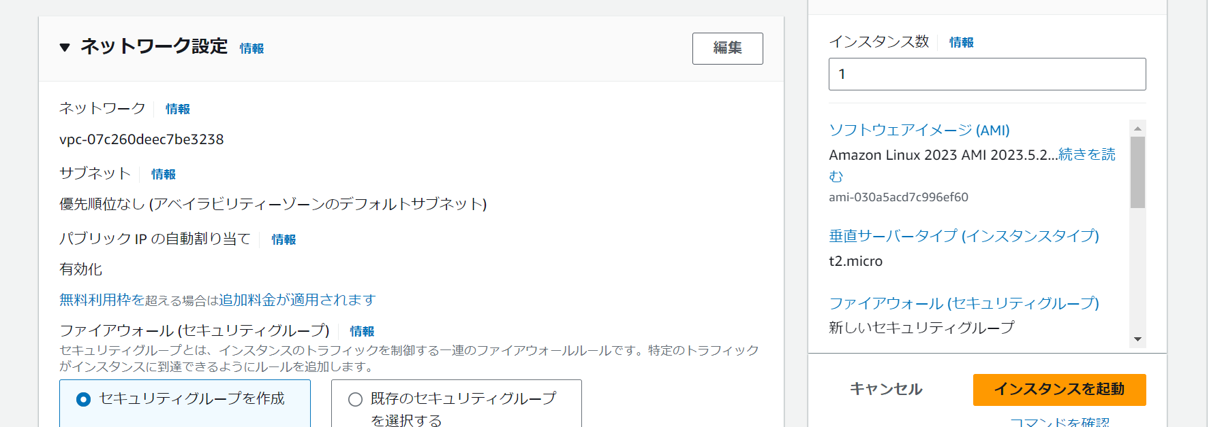
 | 14. ネットワーク設定

 | 15. ストレージを設定。(8GiB→10GiBに変更し、設定)その後、インスタンス起動を押下。
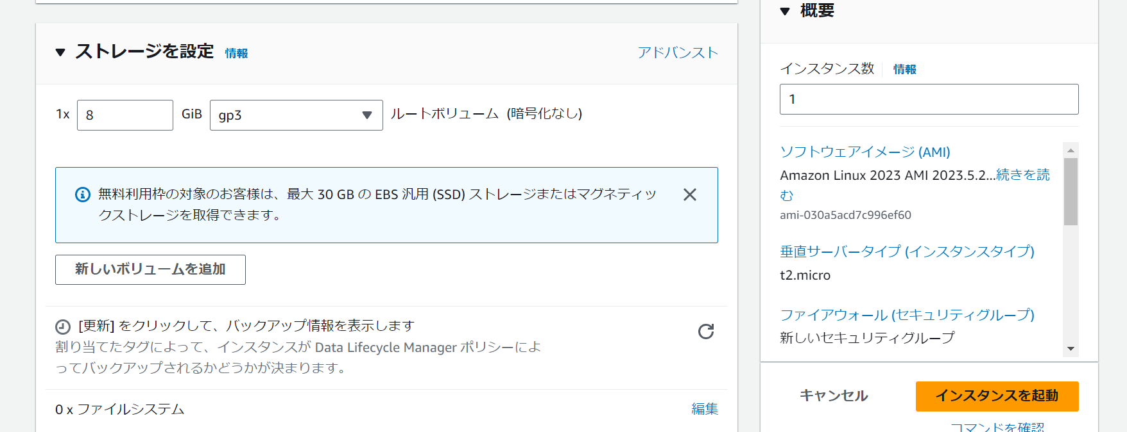

 | 16. インスタンスの接続を押下することで作成したインスタンスに接続可能となる。

Apache 構築
Apacheの構築
1. ターミナル又はコマンドプロンプトを開き、sudo dnf install -y httpd
→インストール前にsudo dnf update -yを入力しておく。(Linuxにインストールされているソフトウェアのバージョンを最新化させておくため)

2. インストールが完了後にバージョンを確認。
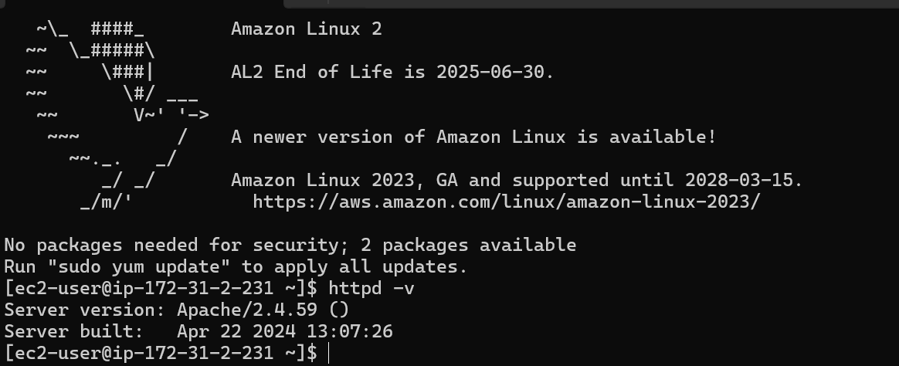

3. Apacheを有効にして、システムの起動時に自動的に起動するように設定。(以下のコマンドを順に使用。)
sudo systemctl enable httpd
sudo systemctl start httpd
sudo systemctl status httpd

MySQL(MariaDB) 構築
MySQL(MariaDB)構築
1. MySQLと互換性のあるMariaDBをインストールする。
sudo dnf install mariadb105-server -y

2. インストールが完了次第、起動する。
sudo systemctl start mariadb
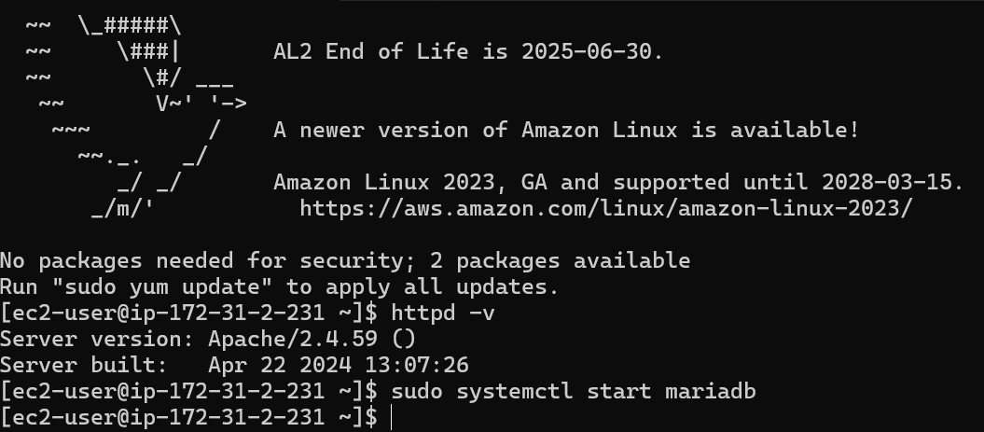

3. インストール後、必要に応じてMaria DBを設定する。
sudo systemctl status mariadb
sudo systemctl enable mariadb

PHP 構築
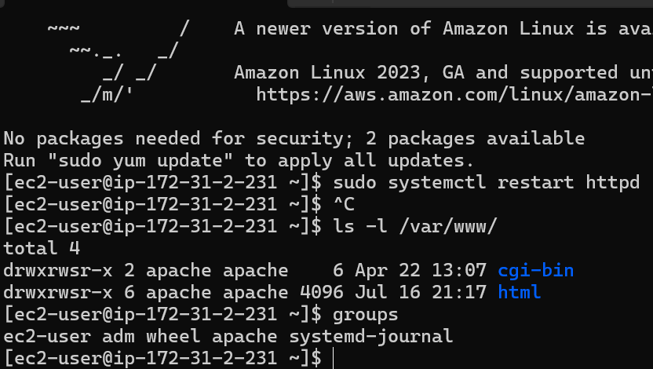
PHP構築
1. 以下のコマンドでPHPをインストールする。
sudo dnf install php php-fpm php-mysqli php-json php-devel

2.インストール後、Apacheを再起動する。
sudo systemctl restart httpd
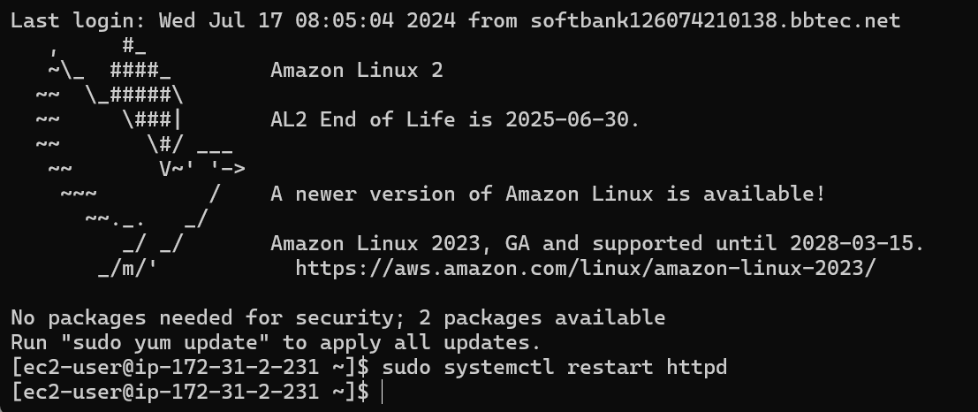

3. 以下のコマンドで、Apacheの公開ディレクトリにアクセス可能にする。
ls -l /var/www/
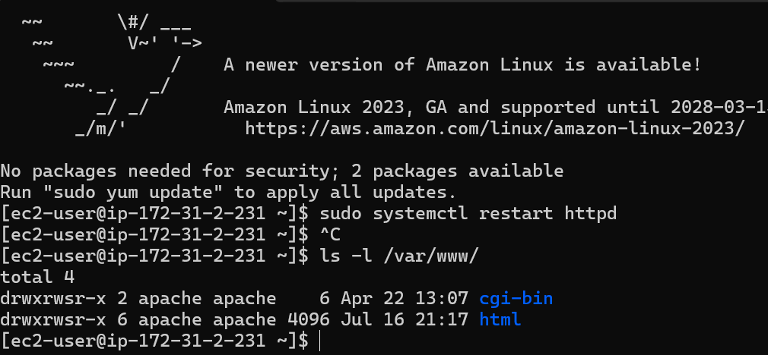

4. ec2-userに書き込み権限のパーミッションの設定する。
sudo usermod -aG apache ec2-user

5. groupsでApacheグループが追加されたことを確認。その後、ディレクトリの所有権をec2-user、所有グループをapacheに設定する。

WordPress構築
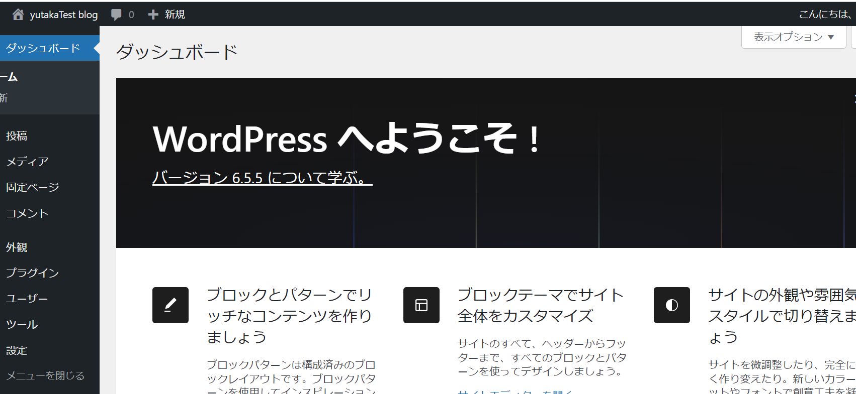
WordPress構築
1. WordPress を EC2 インスタンス上にダウンロードして展開（解凍）する。
EC2にSSH接続後、ホームディレクトリに戻る。(cd→pwd)
wget https://wordpress.org/latest.tar.gz
→ダウンロード

tar -xzvf latest.tar.gz
→展開

2. WordPressのためのデータベースを設定する為、mysql クライアントを使って MariaDB に root ユーザーでログインする。

mysql -u root -p

3. データベースのユーザー名とパスワードを作成する。
CREATE USER 'wordpress-user'@'ユーザー名' IDENTIFIED BY '独自のパスワード';

4. データベースを作成する。
CREATE DATABASE `データベース名`;

5. データベースに対して、wordpress-userの権限を付与する。
GRANT ALL PRIVILEGES ON `データベース名`.* TO "wordpress-user"@"ユーザー名";

6. すべての変更を有効にする為にデータベース権限をフラッシュ(サーバーへ反映)し、exitで終了する。
FLUSH PRIVILEGES;
exit

7. ホームディレクトリに戻り、wp-config-sample.php ファイルを wp-config.php という名前でコピーする。
cd
pwd
cp wordpress/wp-config-sample.php wordpress/wp-config.php

8. vimでコピーしたファイル(wp-config.php)編集する。
vim wordpress/wp-config.php

9.編集内容は以下とする。
define( 'DB_NAME', 'データベース名' );
define( 'DB_USER', 'ユーザ名' );
define( 'DB_PASSWORD', 'パスワード名');

10. 編集が終わり次第、:wqと入力し、vimを終了する。

11. WordPressのファイル配置。
mkdir /var/www/html/blog
cp -r wordpress/* /var/www/html/blog/

12.httpd.confファイルの修正
sudo vim /etc/httpd/conf/httpd.conf
→WordPress のパーマリンクが機能するには Apache の .htaccess ファイルを使用する必要がありますが、Amazon Linux ではデフォルトで有効になっていない為、有効になるように設定する。

vim httpd.conf
AllowOverride NoneをAllowOverride Allへ修正。

13. Apache (httpd) プロセスが /var/www/ に書き込めるようにファイル書き込み許可を設定する。
sudo chown -R apache /var/www
sudo chgrp -R apache /var/www
sudo chmod 2775 /var/www
find /var/www -type d -exec sudo chmod 2775 {} \;

14. Apache再起動する。
sudo systemctl restart httpd

15. WordPressのインストール。
http://[パブリックDNS]/blog/wp-admin/install.php

16. 日本語を選択し、Continueを押下する。
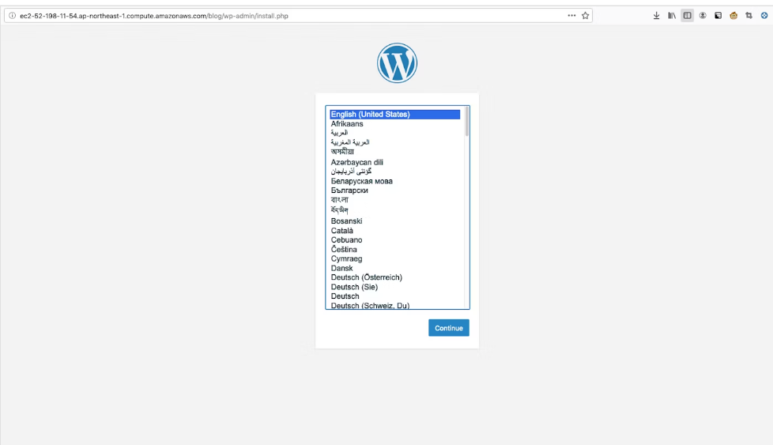

17. 各種設定を入力する。
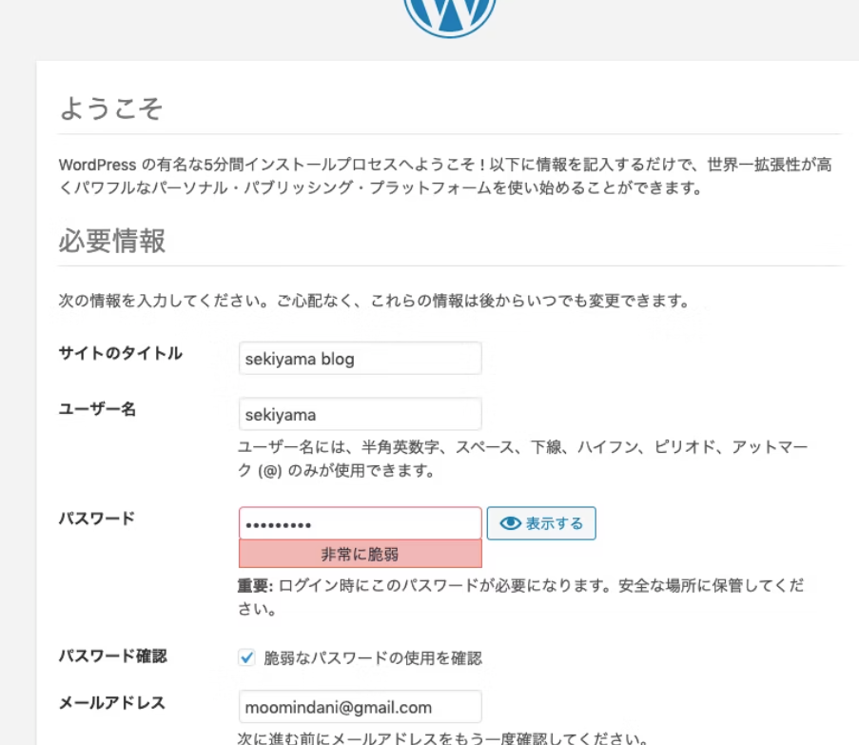

18. ログイン完了後は以下画面が表示される。

